상품제안서
야외 캠핑 고온단열 양면 실리콘 코팅 피크닉 매트 S (35X34) | 상품코드: F28767

 |  |  |  |  |  |  | 02-412-0044 | www.easy1.co.kr
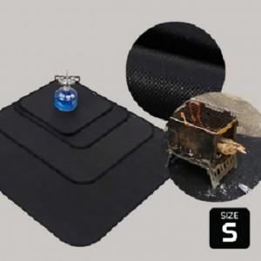

【상세/제작정보】 | 기본수량 미만 인쇄시 비용 추가.

【인쇄/포장옵션】 | 실크 / 포장불가능

【공급단가】 | 수량 | 110~ | 330~ | 500~ | 1,000~ | 3,000~
*VAT별도 | 단가 | 10,440원 | 10,260원 | 10,000원 | 9,830원 | 9,570원

【상품 URL】 | https://dev.easy1.co.kr:443/src/goods_detail.php?gdno=28767

